상품제안서
삼성 MUF-BE3 USB메모리 | 상품코드: F14373

 |  |  |  |  |  |  | 02-412-0044 | www.easy1.co.kr
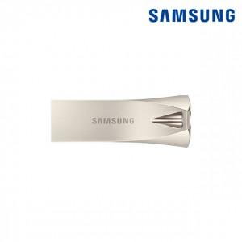

【상세/제작정보】

【인쇄/포장옵션】 | 레이저 / 포장지포장

【공급단가】 | 수량 | 50~ | 100~ | 300~ | 500~ | 1,000~
*VAT별도 | 64G | 17,680원 | 17,030원 | 16,370원 | 15,720원 | 15,320원
 | 128G | 29,560원 | 28,470원 | 27,370원 | 26,280원 | 25,620원
 | 256G | 51,970원 | 50,050원 | 48,120원 | 46,200원 | 45,040원

【상품 URL】 | https://dev.easy1.co.kr:443/src/goods_detail.php?gdno=14373

